Sheet1
三十六中费用统计
序号 | 日期 | 费用名称 | 金额 | 凭证 | 备注
1 | 2024.9.25 | 购买水果 | 175
2 | 2024.9.24 | 餐厅整改，购买白大褂 | 175 | 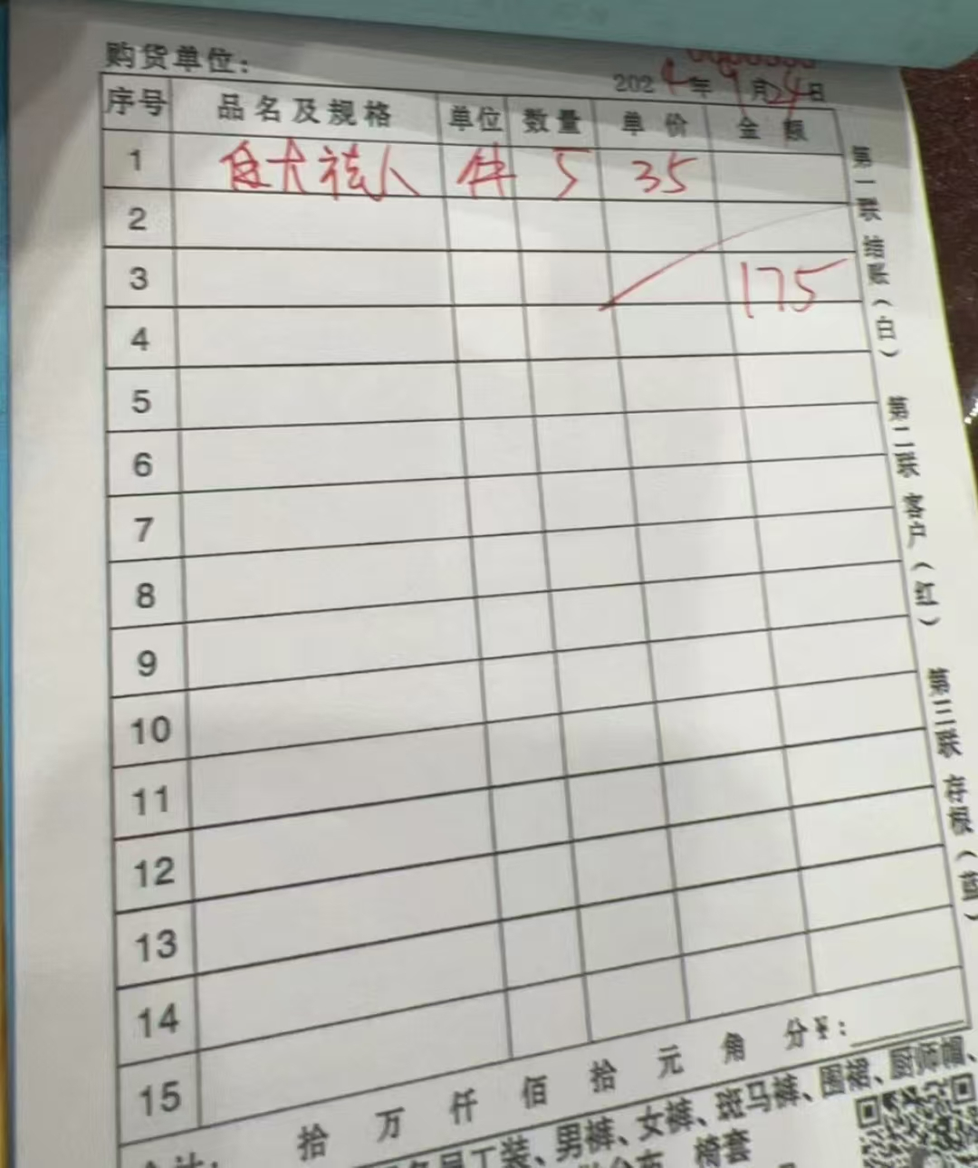
合计： |  |  | 350

